상품제안서
[타이니탄] BTS 캐릭터 손난로 겸용[A] | 상품코드: F17066

 |  |  |  |  |  |  | 02-412-0044 | www.easy1.co.kr
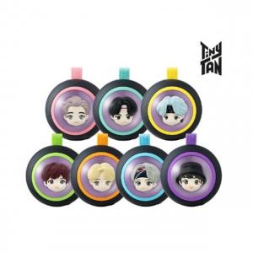

【상세/제작정보】

【인쇄/포장옵션】 | 스티커 / 포장지포장

【공급단가】 | 수량 | 100~ | 300~ | 500~ | 1,000~ | 3,000~
*VAT별도 | 단가 | 30,590원 | 29,870원 | 29,390원 | 28,680원 | 27,480원

【상품 URL】 | http://www.easy1.co.kr/src/goods_detail.php?gdno=17066

